Data
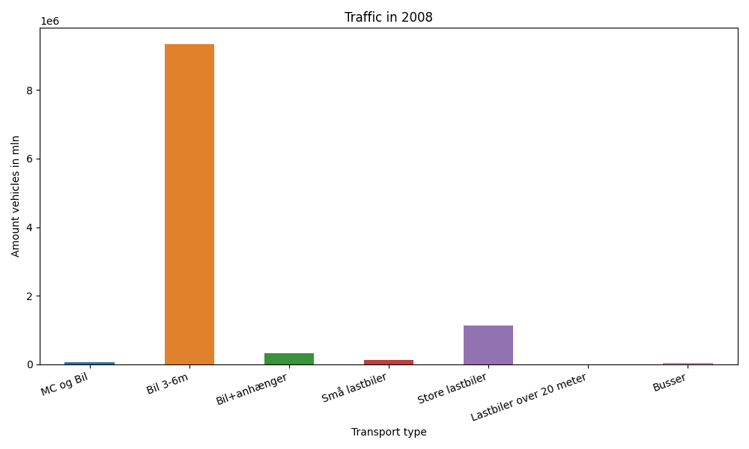
År | Måned | MC og Bil | Bil 3-6m | Bil+anhænger | Små lastbiler | Store lastbiler | Lastbiler over 20 meter | Busser | Total
2008 | 12 | 831 | 723753 | 14738 | 8846 | 78560 | 2033 | 1398 | 830159
2008 | 11 | 1273 | 752154 | 18177 | 10241 | 90466 | 0 | 2389 | 874700
2008 | 10 | 2901 | 825454 | 24362 | 11444 | 99956 | 0 | 2511 | 966628
2008 | 9 | 6016 | 807618 | 27089 | 11825 | 98068 | 0 | 3341 | 953957
2008 | 8 | 11327 | 928298 | 45573 | 12251 | 92022 | 0 | 3263 | 1092734
2008 | 7 | 11132 | 862990 | 57816 | 11430 | 89478 | 0 | 2185 | 1035031
2008 | 6 | 9716 | 860315 | 34713 | 12613 | 96190 | 0 | 3120 | 1016667
2008 | 5 | 15119 | 830662 | 29016 | 11505 | 98228 | 0 | 3244 | 987774
2008 | 4 | 4335 | 768142 | 23876 | 11728 | 101437 | 0 | 2292 | 911810
2008 | 3 | 2393 | 733397 | 21279 | 10868 | 90009 | 0 | 2291 | 860237
2008 | 2 | 793 | 656889 | 17482 | 10591 | 92319 | 0 | 1922 | 779996
2008 | 1 | 644 | 596861 | 15093 | 10382 | 93698 | 0 | 1526 | 718204

